Deckblatt


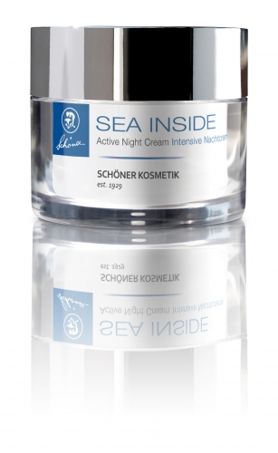
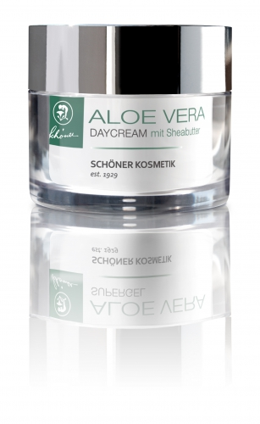

Fercher Ganzheitskosmetik GmbH
 | Lexhöhe 27, A-9871 Seeboden am Millstätter See
 | Tel: +43-4762-81863
 |  | Fax: +43-463-219834
 |  | E-Mail: service@ferchercosmetics.com
 |  |  | www.institut-fercher.at
 |  |  | www.ferchercosmetics.com

Preisliste 2020

